Ficha Técnica
PLANILLA DE DATOS GARANTIZADOS |  |  |  | 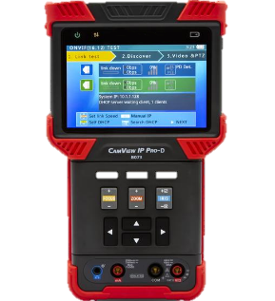

IP Camara Tester |  |  |  | CÓDIGO | 2016655
 |  |  |  | FECHA REVISIÓN | 23/6/2022
 |  |  |  | ÁREA ESPECIALISTA: Soporte Tecnico

DESCRIPCIÓN SAP: IP Camara Tester
ITEM | DATOS | UNIDAD | PEDIDO | OFRECIDO | COMENTARIO
1 | Empresa proveedora | … | (*)
2 | Fabricante | … | (*)
3 | Marca | … | (*)
4 | Modelo | … | (*)
5 | País de origen | … | (*)
6 | Norma de fabricación y ensayos | … | N/A
7 | Embalaje | … | CAJAS QUE NO EXCEDAN PESO DE 60 LIBRAS, PALETIZADO Y FLEJADO.
8 | Garantía | año | 1
9 | Comprobar camara IP | … | Si
10 | Resistencia al agua y Polvo | … | Si
11 | Prueba de control | … | RS485 PTZ
12 | IP (ONVIF) | … | Si
13 | Servidor DHCP | … | Si
14 | Salida POE | Watts | 15
15 | Conector RJ45 para PTZ | … | Si
16 | Puerto RS485 | … | Si
17 | Teclado | … | QWERTY desplegable
18 | Resolucion de Pantalla | Px | 800x400
19 | Tipo de panel |  | TFT Retro Iluminado
20 | Tamaño de pantalla | Pulg | 4"
21 | Colores |  | 16,7 Millones de Colores
22 | Incluye | … | Acollador Batería recargable Bolsa de herramientas con correa para el hombro Inyector de potencia POE, cable de red Cable BNC Cable RS485 Cable de salida de alimentación de 12 V Cable de audio Cable USB
23 | Dimensiones | Pulg | 7.5 x 4.4 x 1.5"
24 | Peso | LB | 3.5


(*) A indicar por el oferente
(**) Timbrado en el material en alto o bajo relieve

 |  |  |  | Fecha de la oferta

 | Nelson Herrera |  |  | Nombre y firma del oferente
 | Coordinador Soporte Tecnico

Imagen
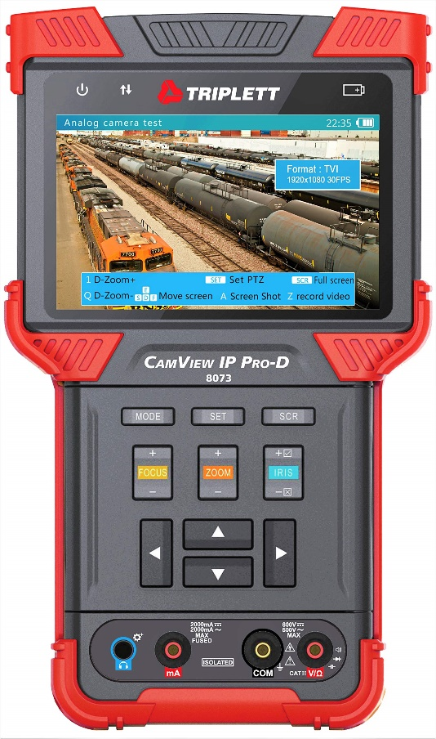
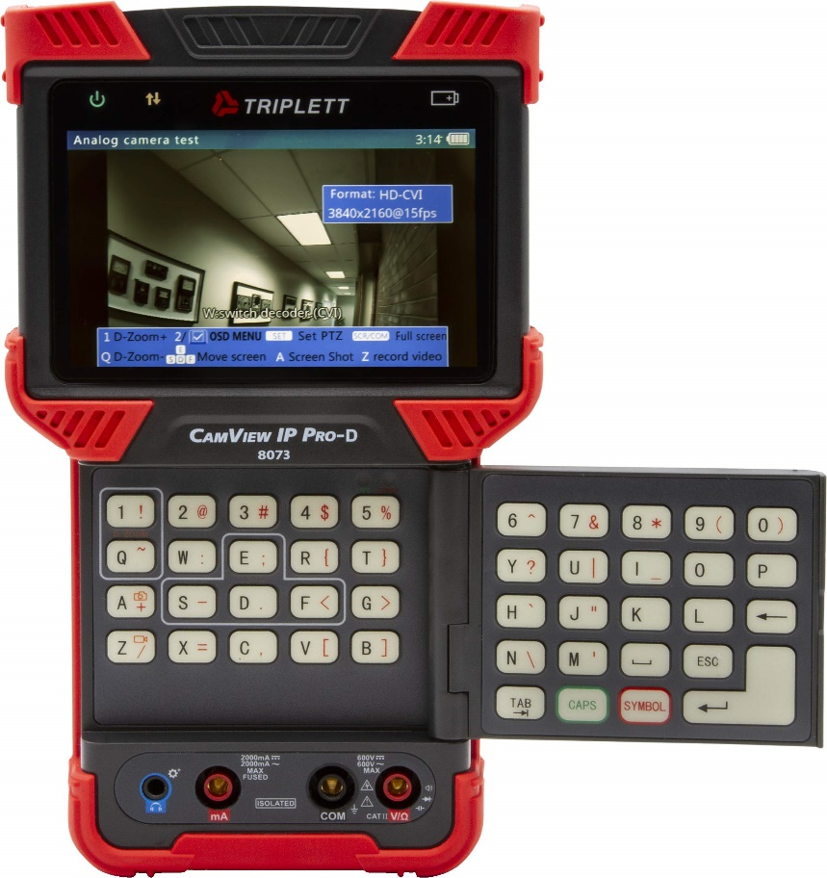
PLANILLA DE DATOS GARANTIZADOS
IMAGEN DE REFERENCIA
DESCRIPCIÓN SAP: IP CAMARA TESTER | CÓDIGO: 2016655

